상품제안서
코르크 컵받침 풀컬러인쇄 [무료인쇄] | 상품코드: F25556

 |  |  |  |  |  |  | 02-412-0044 | www.easy1.co.kr
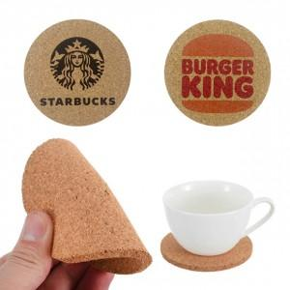 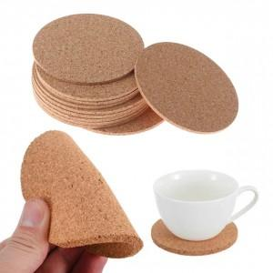 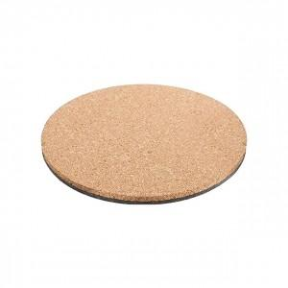

【상세/제작정보】

【인쇄/포장옵션】 | 레이저, 풀칼라, 개별인쇄 / 포장불가능

【공급단가】 | 수량 | 300~ | 500~ | 1,000~ | 3,000~ | 5,000~
*VAT별도 | 단가 | 810원 | 780원 | 750원 | 720원 | 700원

【상품 URL】 | http://www.easy1.co.kr/src/goods_detail.php?gdno=25556

